Hoja1
2024-05-24

LA PAZ 28 - HAEDO 4460-2005
BUENOS AIRES luquearti@gmail.com
____________________________________________________________________________________
"MIRADOR OPTICO"
"Hº NIQUELADO O BRONCEADO"
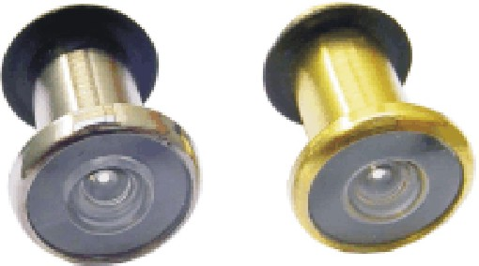

COD. | DESCRIPCION | PRECIO
MO-100 | MIRADOR OPTICO Hº Niquel. | $ 2,950.80
MO-101 | MIRADOR OPTICO Hº Bceado. | $ 2,950.80

N

